51
Cuadro 51. ESTUDIOS DE IMPACTO AMBIENTAL REGISTRADOS EN LA REPÚBLICA,
SEGÚN CATEGORÍA: AÑOS 2014-18

Categoría | Estudios de impacto ambiental
 | 2014 |  | 2015 |  | 2016 |  | 2017 |  | 2018 (P)
 | Número | Porcentaje | Número | Porcentaje | Número | Porcentaje | Número | Porcentaje | Número | Porcentaje
TOTAL | 1,508 | 100.0 | 1,395 | 100.0 | 1,275 | 100.0 | 973 | 100.0 | 826 | 100.0
Categoría I | 1,334 | 88.5 | 1,213 | 87.0 | 1,120 | 87.8 | 814 | 83.7 | 676 | 81.8
Categoría II | 160 | 10.6 | 167 | 12.0 | 147 | 11.5 | 146 | 15.0 | 145 | 17.6
Categoría III | 14 | 0.9 | 15 | 1.1 | 8 | 0.6 | 13 | 1.3 | 5 | 0.6

(P) Cifras preliminares.
Fuente: Ministerio de Ambiente (MIAMBIENTE).

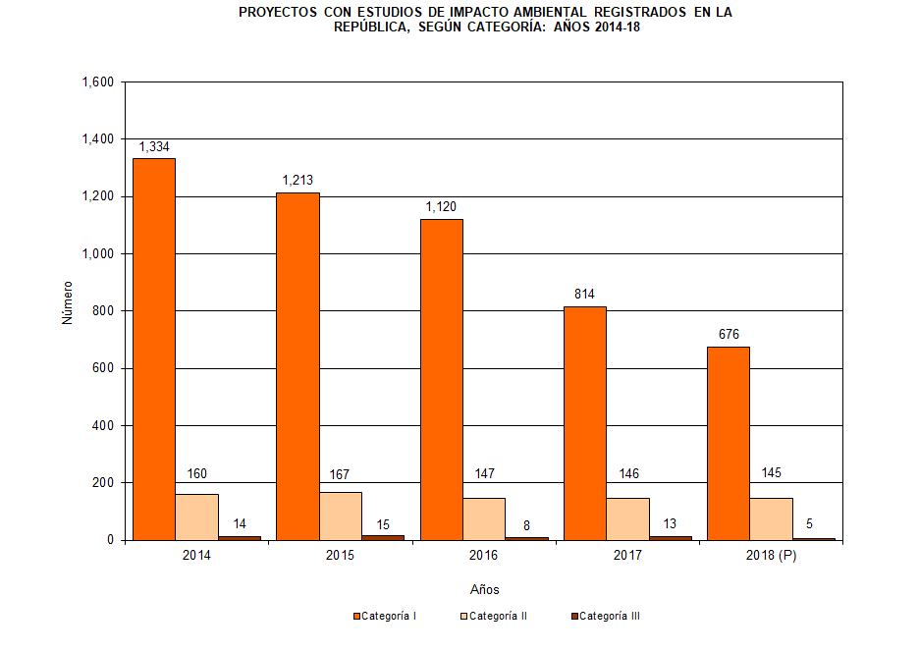

 | Años | Categoría I | Categoría II | Categoría III
 | 2014 | 1,334 | 160 | 14
 | 2015 | 1,213 | 167 | 15
 | 2016 | 1,120 | 147 | 8
 | 2017 | 814 | 146 | 13
 | 2018 (P) | 676 | 145 | 5

